상품제안서
블랙 일회용 앞치마 | 상품코드: S11661

 |  |  |  |  |  |  | 02-713-8555 | www.synergygift.co.kr
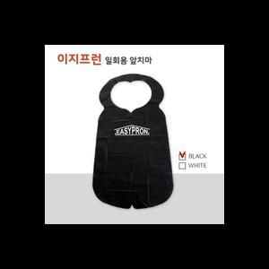 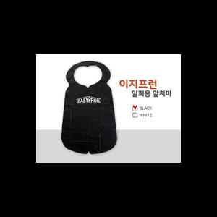

【상세/제작정보】

【인쇄/포장옵션】 | 실크 / 별도문의

【공급단가】 | 수량 | 4,000~ | 10,000~ | 30,000~ | 50,000~ | 100,000~
*VAT별도 | 단가 | 110원 | 100원 | 100원 | 100원 | 90원

【상품 URL】 | https://www.synergygift.co.kr:443/src/goods_detail.php?gdno=9620

